상품제안서
기라로쉬 울트라 코마사40수 세면타올수건 2P세트 170g | 상품코드: F23996

 |  |  |  |  |  |  | 02-412-0044 | www.easy1.co.kr
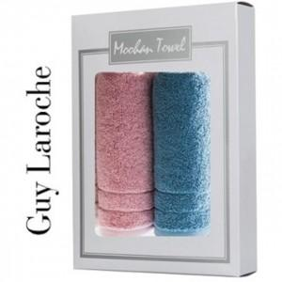

【상세/제작정보】 | 두툼한 고품격 호텔타올!

【인쇄/포장옵션】 | 실크 / 포장지포장

【공급단가】 | 수량 | 100~ | 300~ | 500~ | 1,000~ | 3,000~
*VAT별도 | 단가 | 9,180원 | 8,840원 | 8,500원 | 8,160원 | 7,950원

【상품 URL】 | https://dev.easy1.co.kr:443/src/goods_detail.php?gdno=23996

